141 救急出場件数（人口１万人当たり）
141 救急出場件数（人口１万人当たり）

 | 時点 2024(R6)年（毎年）
 | 単位 件 |  |  |  |  |  |  |  | 偏差値 |  | 58.2
順位 |  | 都道府県名 |  | 数 値 |  |  | 順位 | 都道府県名 |  | 数 値

 |  | 0 | 全 国 |  | 612 | 0.0 | 24 | 0 | 群 馬 |  | 571
1 |  | 0 | 大 阪 |  | 797 | 0.0 | 25 | 0 | 長 野 |  | 570
2 |  | 0 | 奈 良 |  | 693 | 0.0 | 26 | 0 | 茨 城 |  | 567
2 |  | 0 | 沖 縄 |  | 693 | 0.0 | 27 | 0 | 宮 城 |  | 566
4 |  | 0 | 東 京 |  | 670 | 0.0 | 28 | 0 | 愛 知 |  | 565
4 |  | 0 | 高 知 |  | 670 | 0.0 | 29 | 0 | 広 島 |  | 563
6 |  | 0 | 京 都 |  | 655 | 0.0 | 30 | 0 | 岡 山 |  | 558
7 |  | 0 | 神奈川 |  | 653 | 0.0 | 31 | 0 | 新 潟 |  | 555
8 |  | 0 | 和歌山 |  | 647 | 0.0 | 32 | 0 | 鳥 取 |  | 551
9 |  | 0 | 鹿児島 |  | 636 | 0.0 | 33 | 0 | 島 根 |  | 549
10 |  | ◎ | 千 葉 |  | 635 | 0.0 | 34 | 0 | 静 岡 |  | 545
11 |  | 0 | 兵 庫 |  | 631 | 0.0 | 35 | 0 | 佐 賀 |  | 541
12 |  | 0 | 愛 媛 |  | 620 | 0.0 | 36 | 0 | 滋 賀 |  | 537
13 |  | 0 | 三 重 |  | 618 | 0.0 | 36 | 0 | 宮 崎 |  | 537
14 |  | 0 | 埼 玉 |  | 612 | 0.0 | 38 | 0 | 岐 阜 |  | 527
15 |  | 0 | 福 岡 |  | 607 | 0.0 | 39 | 0 | 富 山 |  | 521
16 |  | 0 | 熊 本 |  | 605 | 0.0 | 39 | 0 | 石 川 |  | 521
17 |  | 0 | 山 梨 |  | 596 | 0.0 | 41 | 0 | 福 島 |  | 518
18 |  | 0 | 大 分 |  | 591 | 0.0 | 42 | 0 | 栃 木 |  | 514
19 |  | 0 | 山 口 |  | 587 | 0.0 | 43 | 0 | 秋 田 |  | 485
19 |  | 0 | 徳 島 |  | 587 | 0.0 | 44 | 0 | 岩 手 |  | 479
19 |  | 0 | 長 崎 |  | 587 | 0.0 | 45 | 0 | 青 森 |  | 472
救急出場件数 （人口１万人当たり）
北海道 | 578
青 森 | 472
岩 手 | 479
宮 城 | 566
秋 田 | 485
山 形 | 461
福 島 | 518
茨 城 | 567
栃 木 | 514
群 馬 | 571
埼 玉 | 612
千 葉 | 635
東 京 | 670
神奈川 | 653
新 潟 | 555
富 山 | 521
石 川 | 521
福 井 | 448
山 梨 | 596
長 野 | 570
岐 阜 | 527
静 岡 | 545
愛 知 | 565
三 重 | 618
滋 賀 | 537
京 都 | 655
大 阪 | 797
兵 庫 | 631
奈 良 | 693
和歌山 | 647
鳥 取 | 551
島 根 | 549
岡 山 | 558
広 島 | 563
山 口 | 587
徳 島 | 587
香 川 | 581
愛 媛 | 620
高 知 | 670
福 岡 | 607
佐 賀 | 541
長 崎 | 587
熊 本 | 605
大 分 | 591
宮 崎 | 537
鹿児島 | 636
沖 縄 | 693
22 |  | 0 | 香 川 |  | 581 | 0.0 | 46 | 0 | 山 形 |  | 461
23 |  | 0 | 北海道 |  | 578 | 0.0 | 47 | 0 | 福 井 |  | 448

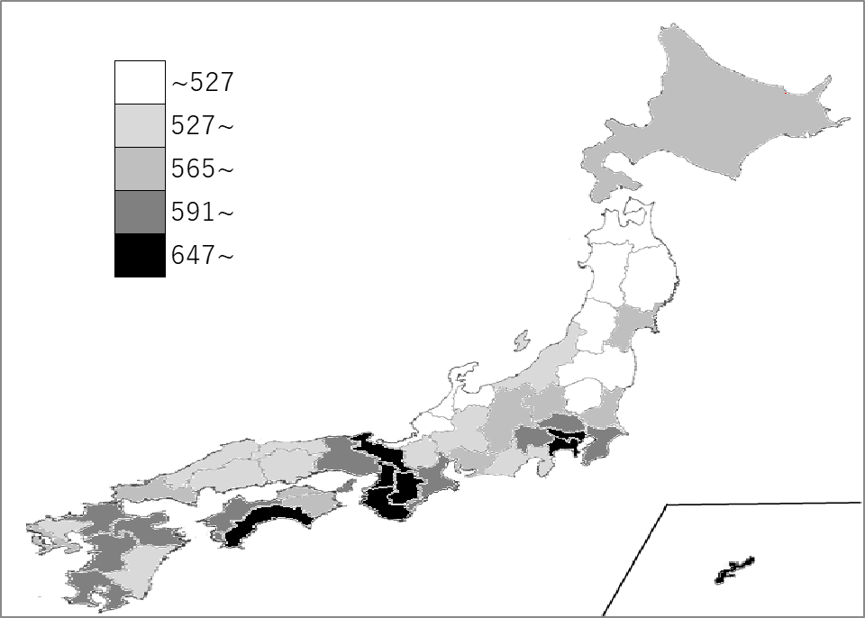
千葉県の推移
令和2年 | 491 | 9
令和3年 | 509 | 11
令和4年 | 608 | 8
令和5年 | 636 | 9
令和6年 | 635 | 10

《備 考》 ・資料出所 消防庁「消防白書」 ・算出方法 救急出場件数÷救急業務実施市町村内人口 ・参 考 千葉県の救急出場件数は、398,818件で6位。全国は、7,718,380件。

